Projects
 | Ví dụ format về 01 đề tài cùng thang điểm đánh giá

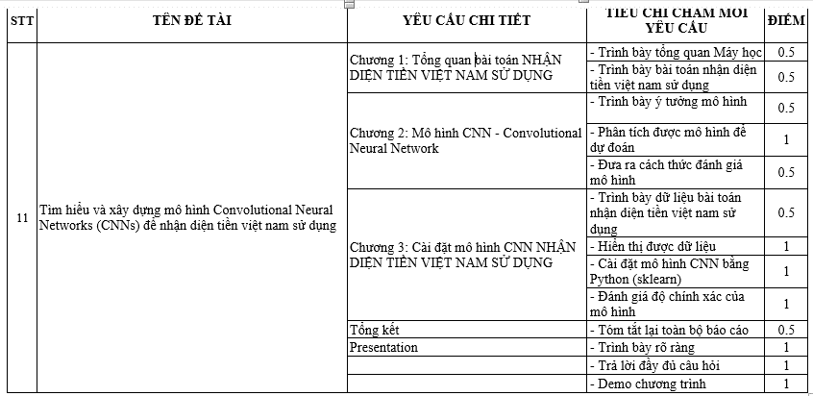

PROJECT | Tham khảo
1 | Nhận dạng các thiết kế thời trang | https://machinelearningmastery.com/how-to-develop-a-cnn-from-scratch-for-fashion-mnist-clothing-classification/
2 | Nhận dạng chữ viết tay | How to Develop a CNN for MNIST Handwritten Digit Classification
3 | Naive Bayes cho Iris Flower | https://machinelearningmastery.com/naive-bayes-classifier-scratch-python/
4 | KNN cho Iris Flower | https://machinelearningmastery.com/tutorial-to-implement-k-nearest-neighbors-in-python-from-scratch/
5 | Dùng mô hình Hồi qui Logistic để đoán chất lượng của nho | https://machinelearningmastery.com/implement-linear-regression-stochastic-gradient-descent-scratch-python/
6 | Cài đặt trực tiếp giải thuật mạng Neuron lan truyền ngược cho bài toán dự đoán loại hạt lúa mì | https://machinelearningmastery.com/implement-backpropagation-algorithm-scratch-python/
7 | Cài đặt trực tiếp mô hình K-láng giềng cho bài toán Hoa Iris | https://machinelearningmastery.com/tutorial-to-implement-k-nearest-neighbors-in-python-from-scratch/
8 | Cài đặt trực tiếp mô hình Naive Bayes cho bài toán Hoa Iris | https://machinelearningmastery.com/naive-bayes-classifier-scratch-python/
9 | Cài đặt trực tiếp mô hình Cây quyết định để dự đoán tiền giấy | https://machinelearningmastery.com/implement-decision-tree-algorithm-scratch-python/
10 | Đánh giá chất lượng ô tô | https://stackabuse.com/tensorflow-2-0-solving-classification-and-regression-problems/
11 | Dự đoán lượng xăng/dầu tiêu thụ | https://stackabuse.com/tensorflow-2-0-solving-classification-and-regression-problems/
12 | Tạo ChatBot về Thể thao, Địa danh, ... | https://stackabuse.com/python-for-nlp-creating-a-rule-based-chatbot/
13 | Dự đoán giá nhà | https://www.kaggle.com/prasadperera/the-boston-housing-dataset
14 | Dùng KNN dự đoán bệnh ung thư vú | https://pythonprogramming.net/k-nearest-neighbors-application-machine-learning-tutorial/
15 | Dự đoán thời gian nuôi thú | https://github.com/aws-samples/aws-machine-learning-university-accelerated-tab/blob/master/notebooks/MLA-TAB-Lecture1-KNN.ipynb
16 | Mô hình Linear Regression với NLP cho bài toán dự đoán của Amazon | https://github.com/aws-samples/aws-machine-learning-university-accelerated-nlp/blob/master/notebooks/MLA-NLP-Lecture2-Linear-Regression.ipynb
17 | Decision Tree Model áp dụng NLP cho bài toán dự đoán bình phẩm/comment khách hàng | https://github.com/aws-samples/aws-machine-learning-university-accelerated-nlp/blob/master/notebooks/MLA-NLP-Lecture2-Tree-Models.ipynb
18 | Phân loại chất lượng rượu nho | https://github.com/sharmaroshan/Wine-Quality-Predictions/blob/master/WineQuality.ipynb

Đề tài khóa trước
 | Dự đoán bệnh tiểu đường bằng hồi quy logistic
 | Dự đoán giá xe bằng hồi quy tuyến tính
 | Cat and Dog Classification
 | Dự đoán chứng khoán
 | Dự đoán giá nhà
 | Dự đoán bệnh tim
 | Node classification sử dụng model GraphSAGE trên tập dữ liệu Karate club
 | Parkinson's Disease Classification
 | Dùng KNN dự đoán bệnh ung thư vú
 | Bài toán dự đoán thời tiết
 | Phân loại chất lượng rượu nho
 | Dịch máy Nhật - Việt
 | Bài toán dự đoán giá Bitcoin
 | Dự đoán lượng xăng/dầu tiêu thụ
 | Xây dựng hệ thống gợi ý sử dụng khai phá luật kết hợp
 | Bài toán dự đoán đột quỵ
 | Bài toán nhận diện ảnh phương tiện giao thông đường bộ
 | Xây dựng và chọn mô hình dự đoán giá bất động sản
 | Dự đoán chất lượng nước
 | Xây dựng và dự đoán giá nhà qua các dữ liệu thu thập

